G 1.8.2-5
CES. Informe de Situación Económica y Social de Castilla y León en 2022

Grafico 1.8.2-5
Clasificación funcional del gasto en de las Diputaciones Provinciales, 2022
(porcentaje)
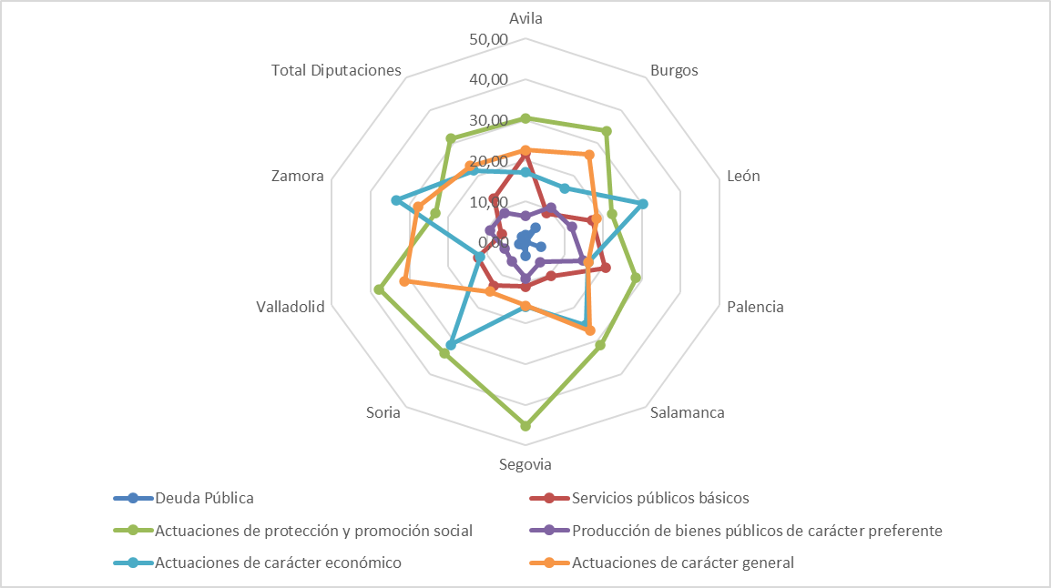

Fuente: Elaboración propia a partir de datos del Ministerio de Hacienda y Función Pública.

